Audit Konsistensi Posting
Audit Konten
No. | Indikator | Hasil Observasi
1 | Tanggal konten terbaru | 21-Oct-26
2 | Jumlah konten dalam 30 hari terakhir | 2 konten
3 | Rata-rata frekuensi publikasi (hari) | Tidak menentu
4 | Format konten yang dominan | Foto/video/Reels/carousel (cek sesuai pada postingan)
5 | Konten edukasi | Ada
6 | Konten promosi | Ada
7 | Konten interaktif | Ada
8 | Konten testimoni/UGC | Ada

Audit Konsistensi Posting
No. | Topik Konten | Format | Tgl Upload | Tujuan Konten | Likes | Comment | Shares | Saves | Followers | ER
1 | Pengenalan tempat destinasi | Vidio | 2026-10-21 | Awareness | 7 | 1 | 2 | 1 | 1 | 11
2 | Informasi Destinasi | Poster | 2026-10-21 | Education | 3 | 1 | 1 | 1 | 1 | 6
3 | Promo produk | Poster | 2026-08-31 | Conversion | 4 | 1 | 1 | 1 | 1 | 7
4 | Duka/Peristiwa kebakaran | Video | 2026-08-24 | Education | 5 | 1 | 1 | 1 | 1 | 8
5 | Promo produk | Poster | 2026-04-29 | Conversion | 7 | 1 | 1 | 1 | 1 | 10
6 | Pengenalan tempat destinasi | vidio | 2026-01-08 | Awareness | 3 | 1 | 1 | 1 | 1 | 6
7 | Promo produk | vidio | 2026-01-06 | Conversion | 2 | 1 | 1 | 1 | 1 | 5
8 | Pengenalan tempat destinasi | vidio | 2025-12-23 | Awareness | 4 | 1 | 1 | 1 | 1 | 7
9 | Pengenalan tempat destinasi | vidio | 2025-12-22 | Awareness | 3 | 1 | 1 | 1 | 1 | 6
10 | Pengenalan tempat destinasi | vidio | 2025-12-19 | Awareness | 1 | 1 | 1 | 1 | 1 | 4

Note: |  |  | Dari hasil analisis di atas :
 | Tujuan Konten |  | Dari 10 postingan Instagram yang diamati (19 Des 2025 – 21 Okt 2026): 1. Tujuan konten belum seimbang: Awareness 5 konten (50%), Conversion 3 konten (30%), Education 2 konten (20%). Tujuan Trust, Storytelling, Social proof, dan Engagement belum ada sama sekali. 2. Konsistensi posting rendah: jarak antar posting rata-rata ±34 hari, dengan jeda terpanjang 117 hari (29 Apr – 24 Agu 2026) dan 111 hari (8 Jan – 29 Apr 2026). Dalam 30 hari terakhir hanya ada 2 konten, keduanya diunggah 21 Okt 2026. 3. Format didominasi video (7 dari 10), sisanya poster (3). 4. Interaksi masih rendah: rata-rata 3,9 like per konten, sedangkan comment, share, dan save hanya 1–2 per konten. Like tertinggi (7) ada pada video pengenalan destinasi dan poster promo; terendah (1) pada video pengenalan destinasi 19 Des 2025. Kesimpulan: akun belum konsisten dan terlalu bertumpu pada konten Awareness dan promosi. Saran: jadwalkan posting rutin minimal 2x seminggu lewat content calendar, tambahkan konten testimoni peserta (Trust/Social proof), cerita di balik layar trip (Storytelling), dan kuis/pertanyaan ke audiens (Engagement), serta pertahankan format video/Reels.
1 | Awareness
2 | Conversion
3 | Education
4 | Trust
5 | Storytelling
6 | Education
7 | Social proof
8 | Engagement

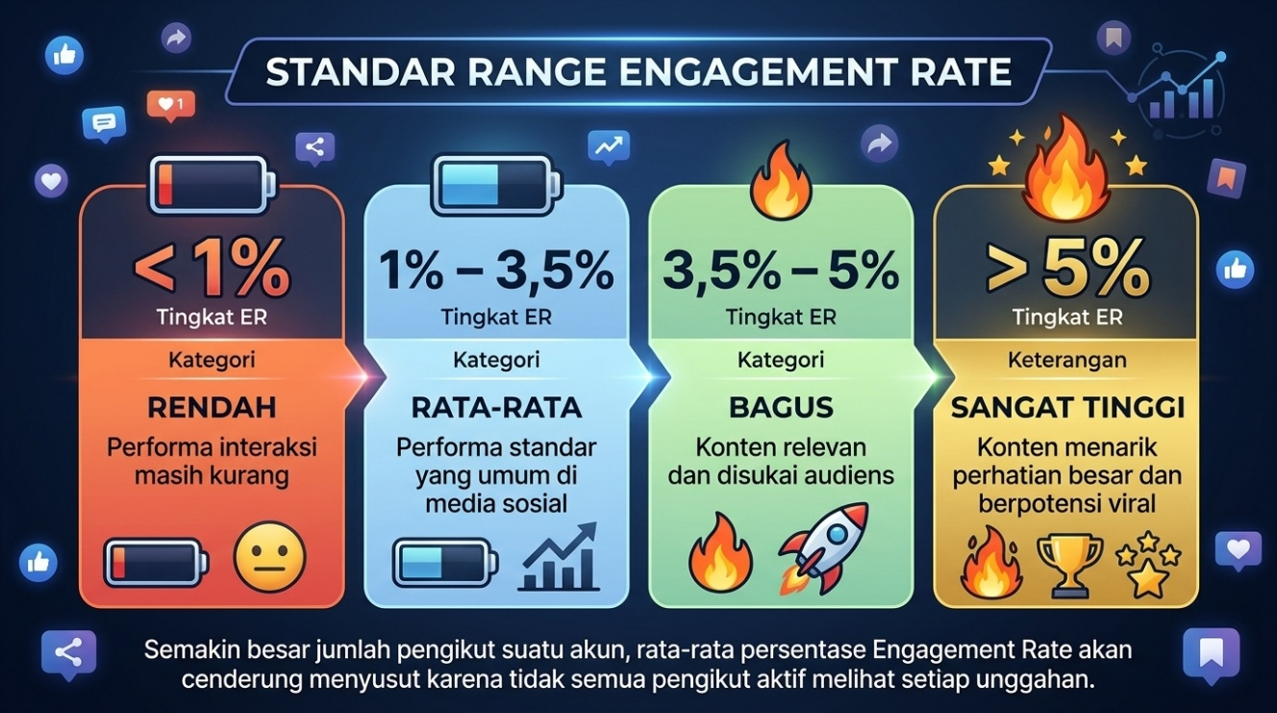

 | Metrik | Rumus | Catatan
 | ER by Reach | (Likes + Komentar + Share + Save) / Reach | Untuk akun sendiri (Reach terlihat di Insights)
 | ER by Followers | (Likes + Comments) / Followers × 100% | Untuk akun sendiri
 | Pertumbuhan followers | (Followers akhir - awal) / Followers awal | Per bulan
 | Klik ke pesan | Pesan masuk / Klik link atau profil | Menilai daya tarik CTA

Visualisasi Audit Konsistensi Posting
Distribusi Tujuan Konten (10 postingan)
Jumlah Posting per Bulan (Des 2025 – Okt 2026)

Interaksi per Konten (urut dari terbaru ke terlama)

 | Data bantu grafik (dihitung otomatis dari tabel Audit Konsistensi Posting di atas)
 | Tujuan Konten | Jumlah konten
 | Awareness | 5
 | Conversion | 3
 | Education | 2
 | Trust | 0
 | Storytelling | 0
 | Social proof | 0
 | Engagement | 0

 | Bulan | Jumlah posting
 | Des 2025 | 3
 | Jan 2026 | 2
 | Feb 2026 | 0
 | Mar 2026 | 0
 | Apr 2026 | 1
 | Mei 2026 | 0
 | Jun 2026 | 0
 | Jul 2026 | 0
 | Agu 2026 | 2
 | Sep 2026 | 0
 | Okt 2026 | 2

Evaluasi Kualitas Konten & Skor
Evaluasi Kualitas Konten & Skor
No | Nama Konten | Relevansi | Hook | Visual | Pesan | CTA | Branding | Average
1 | Pengenalan trip | 4 | 3 | 4 | 4 | 5 | 5 | 4.1666666667
2 | Informasi harga | 3 | 4 | 4 | 5 | 4 | 5 | 4.1666666667
3 | Cara memesan tiket | 5 | 5 | 4 | 3 | 4 | 5 | 4.3333333333
4 | Proses packing | 4 | 4 | 3 | 4 | 3 | 4 | 3.6666666667
5 | Promo trip | 3 | 5 | 4 | 3 | 5 | 3 | 3.8333333333
6 | Cerita usaha | 4 | 3 | 3 | 5 | 4 | 3 | 3.6666666667
7 | Tips memilih trip | 4 | 4 | 3 | 5 | 3 | 4 | 3.8333333333
8 | Testimoni pelanggan | 5 | 5 | 4 | 5 | 4 | 3 | 4.3333333333
9 | Pertanyaan untuk audiens | 5 | 4 | 4 | 3 | 4 | 5 | 4.1666666667
10 | Ajakan memakai trip | 4 | 4 | 5 | 4 | 5 | 3 | 4.1666666667

Note: | Isi skor: 1 Sampai 5 |  | Dari hasil analisis di atas :
Indikator | Pertanyaan Evaluasi |  | 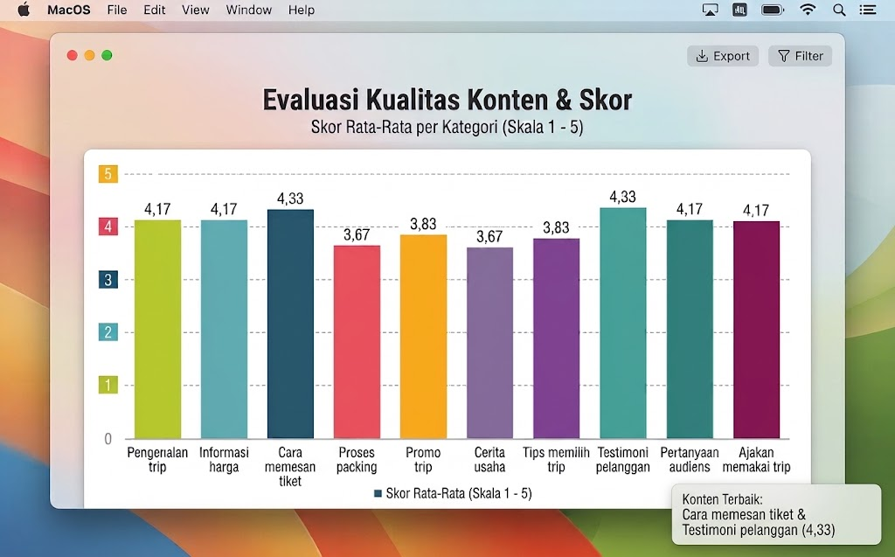
Relevansi | Apakah konten sesuai dengan kebutuhan target audiens?
Hook | Apakah bagian awal menarik perhatian?
Visual | Apakah gambar atau video jelas dan menarik?
Pesan | Apakah manfaat produk mudah dipahami?
Copywriting | Apakah caption informatif, persuasif, dan mudah dibaca?
CTA | Apakah terdapat ajakan bertindak yang relevan?
Branding | Apakah konten konsisten dengan identitas merek?
Interaksi | Apakah konten mengundang komentar, diskusi, atau berbagi?

Audience Analysis
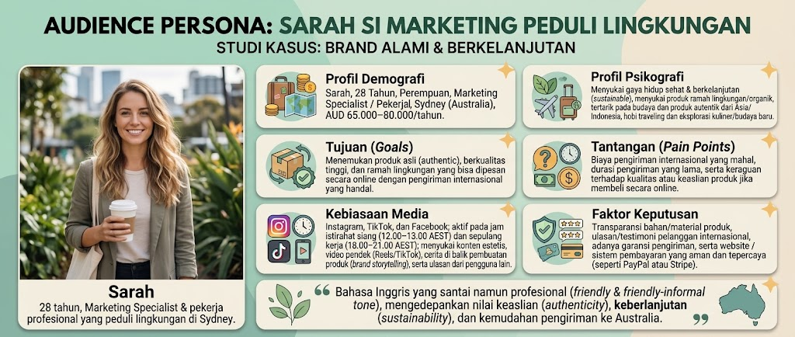
Audience Analysis
No. | Hal yang Dianalisis | Pertanyaan Panduan | Jawaban UMKM
1 | Target pelanggan | Siapa yang paling sering membeli produk kita? | Gen Z, millenial muda (pekerja kantoran), keluarga muda, dan rombongan komunitas perusahaan.
2 | Usia pelanggan | Berapa perkiraan usia pelanggan? | Rentang 18-35 tahun untuk open trip dan liburan santai, serta 30-45 tahun untuk private trip keluarga atau rombongan kantor.
3 | Lokasi pelanggan | Dari daerah mana pelanggan berasal? | Luar Negeri (India, Jerman, Malaysia, Australia, Brunei), Perkotaan (Kawasan perkantoran, area kampus, serta kota-kota besar tempat keberangkatan/penjemputan utama)
4 | Kebutuhan pelanggan | Apa yang dicari atau dibutuhkan pelanggan? | Tidak punya cukup waktu untuk mengatur jadwal perjalanan, keterbatasan transportasi pribadi menuju tempat wisata, atau bingung menentukan rincian alur perjalanan.
5 | Masalah pelanggan | Masalah apa yang bisa dibantu diselesaikan oleh produk kita? | Tidak punya cukup waktu untuk mengatur jadwal perjalanan, keterbatasan transportasi pribadi menuju tempat wisata arau bingung menentukan rincian alur perjalanan
6 | Alasan membeli | Mengapa pelanggan memilih produk ini? | Menghemat waktu dan tenaga, praktis karena seluruh alur perjalanan dan akomodasi sudah diatur, serta lebih hemat dibanding bepergian secara mandiri.
7 | Keraguan pelanggan | Apa yang membuat pelanggan ragu membeli, misalnya harga, kualitas, atau pengiriman? | Kekhawatiran mengenai kejelasan alur perjalanan, transparansi fasilitas (apakah ada biaya tersembunyi), keamanan armada transportasi, dan kualitas penginapan.
8 | Media sosial favorit | Pelanggan lebih sering menggunakan Instagram, TikTok, Facebook, atau WhatsApp? | Instagram dan TikTok untuk mencari referensi visual destinasi wisata, serta WhatsApp untuk berdiskusi langsung atau memesan paket.
9 | Konten yang menarik | Konten apa yang paling menarik perhatian pelanggan? | Video rekap perjalanan (reels/short), rekomendasi destinasi tersembunyi (hidden gem), serta ulasan atau testimoni asli dari peserta trip sebelumnya.
10 | Pertanyaan pelanggan | Apa yang paling sering ditanyakan pelanggan di komentar atau chat? | Rincian alur perjalanan, cakupan fasilitas (all-inclusive atau ada biaya tambahan), sistem pembayaran, serta batas tanggal pemesanan.
11 | Waktu aktif | Kapan pelanggan biasanya melihat atau merespons konten? | Luang jam makan siang (12.00–13.00), malam hari setelah jam kerja (18.00–21.00), serta hari libur dan akhir pekan.
12 | Cara membeli | Pelanggan lebih suka membeli lewat WhatsApp, atau datang langsung? | Konsultasi dan pemesanan langsung melalui WhatsApp, atau transaksi via formulir pemesanan online (website).

Audience Persona
No. | Kategori | Indikator | Detail persona
1 | Profil Demografi | Nama, Usia, Gender, Pekerjaan, Lokasi, Pendapatan | Sarah, 28 tahun, Perempuan, Marketing Specialist / Pekerja Profesional, Sydney (Australia), AUD 65.000–80.000/tahun.
2 | Profil Psikografi | Minat, Hobi, Gaya Hidup, Nilai yang dianut | Menyukai gaya hidup sehat & berkelanjutan (sustainable), menyukai produk ramah lingkungan/organik, tertarik pada budaya dan produk autentik dari Asia/Indonesia, hobi traveling dan eksplorasi kuliner/budaya baru.
3 | Tujuan (Goals) | Apa yang ingin dicapai audiens terkait produk Anda | Menemukan produk asli (authentic), berkualitas tinggi, dan ramah lingkungan yang bisa dipesan secara online dengan pengiriman internasional yang handal.
4 | Tantangan (Pain Points) | Masalah utama yang sering mereka hadapi | Biaya pengiriman internasional yang mahal, durasi pengiriman yang lama, serta keraguan terhadap kualitas atau keaslian produk jika membeli secara online.
5 | Kebiasaan Media | Platform favorit, waktu aktif, tipe konten disukai | Instagram, TikTok, dan Facebook; aktif pada jam istirahat siang (12.00–13.00 AEST) dan sepulang kerja (18.00–21.00 AEST); menyukai konten estetis, video pendek (Reels/TikTok), cerita di balik pembuatan produk (brand storytelling), serta ulasan dari pengguna lain.
6 | Faktor Keputusan | Pertimbangan utama sebelum membeli | Transparansi bahan/material produk, ulasan/testimoni pelanggan internasional, adanya garansi pengiriman, serta website / sistem pembayaran yang aman dan tepercaya (seperti PayPal atau Stripe).
7 | Pesan Komunikasi | Pendekatan bahasa/pesan yang cocok untuk mereka | Bahasa Inggris yang santai namun profesional (friendly & friendly-informal tone), mengedepankan nilai keaslian (authenticity), keberlanjutan (sustainability), dan kemudahan pengiriman ke Australia.

Competitor Benchmarking
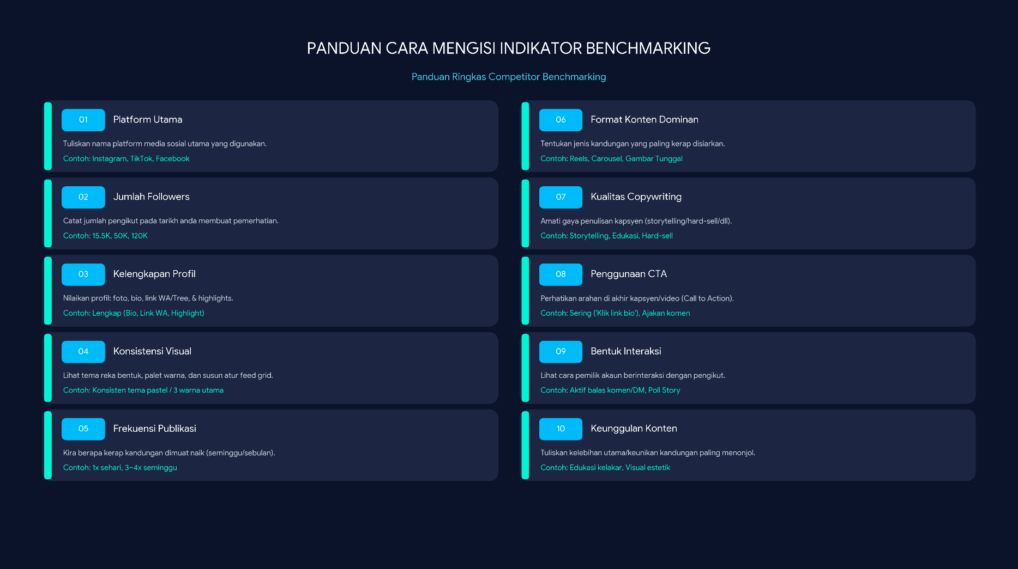
Competitor Benchmarking
Indikator | EkaWiataBuana | Kompetitor A (Traveloka Indonesia) | Kompetitor B (Exoticbali_Island) | Kompetitor C (Exoticlombok_Island)
Platform utama | Instagram | Instagram | Instagram | Instagram
Jumlah followers saat observasi | 13 | 1,2M | 50,3K | 74,4K
Kelengkapan profil | Lengkap: Bio, Akun Gmail, Foto, Highlight | Lengkap: Bio, Foto, Highlight, Link Traveloka | Lengkap: Bio, Foto, Highlight, Linktree.id | Lengkap: Bio, Foto, Highlight, Linktree.id
Konsistensi visual | Tidak Konsisten | Tidak Konsisten | Konsisten: Biru, Oranye, Putih | Konsisten: Biru, Hijau, Kuning
Frekuensi publikasi | 1 Minggu 2x | 1 hari 3x | 1 Hari 2x | 1 Hari 2x
Format konten dominan | Reels | Reels dan Gambar Tunggal | Reels | Reels
Kualitas copywriting | Hard Sell | Hard Sell | Hard Sell | Hard Sell
Penggunaan CTA | Ajakan Komen | Sering "Book Your Ticket" | Sering "Booking Tripnya" | Sering "Plan & Book ur Trip Now With Us"
Bentuk interaksi | Repost Story | Aktif Balas Komen | Aktif Balas Komen | Repost Story
Keunggulan konten | Mengikuti Trend | Visual Estetik | Visual Estetik | Visual Estetik

